상품제안서
코션 M1 10K 3단 자동 양우산(UPF50+) | 상품코드: F16022

 |  |  |  |  |  |  | 02-412-0044 | www.easy1.co.kr
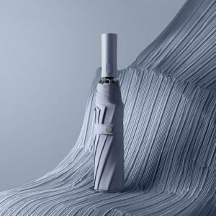 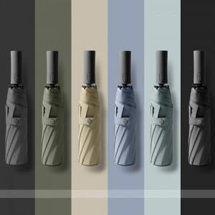 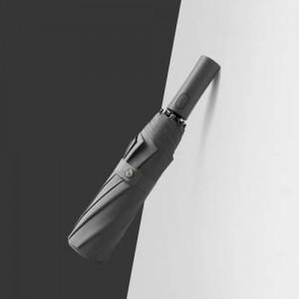

【상세/제작정보】

【인쇄/포장옵션】 | 실크, 풀칼라 / 포장지포장

【공급단가】 | 수량 | 50~ | 100~ | 300~ | 500~ | 1,000~
*VAT별도 | 단가 | 14,400원 | 14,160원 | 13,800원 | 13,560원 | 13,200원

【상품 URL】 | https://www.easy1.co.kr:443/src/goods_detail.php?gdno=16022

